Folha1
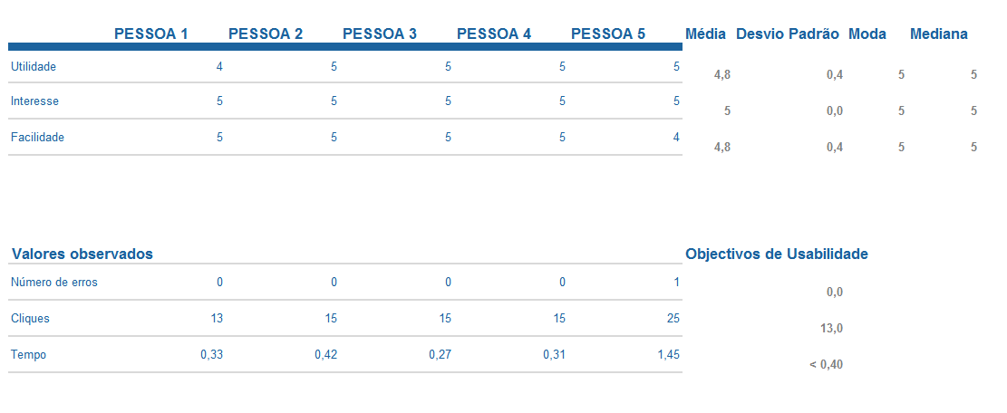
Teste de Usabilidade

Consultar Agenda

 | João | Mafalda | Rui | Rosa | Rute | Média | Desvio Padrão | Moda | Mediana
Utilidade | 4 | 5 | 5 | 4 | 5 | 4.6 | 0.55 | 5 | 5
Interesse | 5 | 4 | 5 | 5 | 5 | 4.8 | 0.45 | 5 | 5
Facilidade | 5 | 5 | 5 | 5 | 5 | 5 | 0.00 | 5 | 5
Valores Observados |  |  |  |  |  | Objectivos de Usabilidade
Nº Erros | 0 | 0 | 0 | 0 | 0 | 0
Cliques | 1 | 1 | 1 | 1 | 1 | 1
Tempo | 0.1 | 0.1 | 0.1 | 0.1 | 0.1 | < 0,1

Criar Evento

 | João | Mafalda | Rui | Rosa | Rute | Média | Desvio Padrão | Moda | Mediana
Utilidade | 5 | 5 | 4 | 4 | 5 | 4.6 | 0.55 | 5 | 5
Interesse | 5 | 4 | 5 | 5 | 5 | 4.8 | 0.45 | 5 | 5
Facilidade | 5 | 5 | 5 | 5 | 4 | 4.8 | 0.45 | 5 | 5
Valores Observados |  |  |  |  |  | Objectivos de Usabilidade
Nº Erros | 0 | 0 | 0 | 0 | 0 | 0
Cliques | 13 | 13 | 15 | 17 | 13 | 14.2
Tempo | 1 | 1.2 | 1.3 | 2 | 1.4 | < 1,38

Consultar Evento

 | João | Mafalda | Rui | Rosa | Rute | Média | Desvio Padrão | Moda | Mediana
Utilidade | 5 | 5 | 5 | 5 | 5 | 5 | 0.00 | 5 | 5
Interesse | 5 | 5 | 5 | 5 | 5 | 5 | 0.00 | 5 | 5
Facilidade | 5 | 5 | 5 | 5 | 5 | 5 | 0.00 | 5 | 5
Valores Observados |  |  |  |  |  | Objectivos de Usabilidade
Nº Erros | 0 | 0 | 0 | 0 | 0 | 0
Cliques | 2 | 2 | 3 | 2 | 2 | 2.2
Tempo | 0.1 | 0.1 | 0.1 | 0.1 | 0.1 | < 0,1

Editar Evento

 | João | Mafalda | Rui | Rosa | Rute | Média | Desvio Padrão | Moda | Mediana
Utilidade | 5 | 5 | 5 | 5 | 5 | 5 | 0.00 | 5 | 5
Interesse | 4 | 5 | 5 | 5 | 5 | 4.8 | 0.45 | 5 | 5
Facilidade | 5 | 5 | 5 | 5 | 5 | 5 | 0.00 | 5 | 5
Valores Observados |  |  |  |  |  | Objectivos de Usabilidade
Nº Erros | 0 | 0 | 0 | 0 | 0 | 0
Cliques | 3 | 4 | 5 | 3 | 3 | 13
Tempo | 0.2 | 0.2 | 0.3 | 0.2 | 0.2 | < 1,1

Eliminar Evento

 | João | Mafalda | Rui | Rosa | Rute | Média | Desvio Padrão | Moda | Mediana
Utilidade | 5 | 5 | 5 | 5 | 5 | 5 | 0.00 | 5 | 5
Interesse | 4 | 5 | 5 | 5 | 5 | 4.8 | 0.45 | 5 | 5
Facilidade | 5 | 5 | 5 | 5 | 5 | 5 | 0.00 | 5 | 5
Valores Observados |  |  |  |  |  | Objectivos de Usabilidade
Nº Erros | 0 | 0 | 0 | 0 | 0 | 0
Cliques | 3 | 3 | 3 | 3 | 3 | 13
Tempo | 0.2 | 0.2 | 0.2 | 0.2 | 0.2 | < 0,2

Consultar Saúde

 | Ernesto | Ana | Maria | Rui | Pedro | Média | Desvio Padrão | Moda | Mediana
Utilidade | 5 | 5 | 5 | 5 | 4 | 4.8 | 0.45 | 5 | 5
Interesse | 5 | 5 | 5 | 5 | 5 | 5 | 0.00 | 5 | 5
Facilidade | 5 | 4 | 4 | 5 | 5 | 4.6 | 0.55 | 5 | 5
Valores Observados |  |  |  |  |  | Objectivos de Usabilidade
Nº Erros | 0 | 0 | 0 | 0 | 0 | 0
Cliques | 1 | 1 | 1 | 1 | 1 | 1
Tempo | 0.13 | 0.17 | 0.23 | 0.1 | 0.11 | < 0,25

Consultar Finanças

 | João | Mafalda | Rui | Rosa | Rute | Média | Desvio Padrão | Moda | Mediana
Utilidade | 4 | 5 | 5 | 4 | 5 | 4.6 | 0.55 | 5 | 5
Interesse | 5 | 4 | 5 | 5 | 5 | 4.8 | 0.45 | 5 | 5
Facilidade | 5 | 5 | 5 | 5 | 5 | 5 | 0.00 | 5 | 5
Valores Observados |  |  |  |  |  | Objectivos de Usabilidade
Nº Erros | 0 | 0 | 0 | 0 | 0 | 0
Cliques | 1 | 1 | 1 | 1 | 1 | 1
Tempo | 1 | 0.7 | 0.5 | 1 | 1.1 | < 0,1

Adicionar Despesas

 | João | Mafalda | Rui | Rosa | Rute | Média | Desvio Padrão | Moda | Mediana
Utilidade | 5 | 5 | 4 | 4 | 5 | 4.6 | 0.55 | 5 | 5
Interesse | 5 | 4 | 5 | 5 | 5 | 4.8 | 0.45 | 5 | 5
Facilidade | 5 | 5 | 5 | 4 | 5 | 4.8 | 0.45 | 5 | 5
Valores Observados |  |  |  |  |  | Objectivos de Usabilidade
Nº Erros | 0 | 0 | 0 | 1 | 0 | 0
Cliques | 1 | 1 | 1 | 2 | 1 | 1.2
Tempo | 1 | 1.2 | 1.3 | 2 | 1.4 | < 1,38

Adicionar Receita

 | João | Mafalda | Rui | Rosa | Rute | Média | Desvio Padrão | Moda | Mediana
Utilidade | 5 | 5 | 4 | 4 | 5 | 4.6 | 0.55 | 5 | 5
Interesse | 5 | 4 | 5 | 5 | 5 | 4.8 | 0.45 | 5 | 5
Facilidade | 5 | 5 | 5 | 5 | 5 | 5 | 0.00 | 5 | 5
Valores Observados |  |  |  |  |  | Objectivos de Usabilidade
Nº Erros | 0 | 0 | 0 | 0 | 0 | 0
Cliques | 1 | 1 | 1 | 1 | 1 | 1
Tempo | 1 | 1.2 | 1.3 | 0.8 | 1.4 | < 0,1

